測量業者登録申請書（第一面）
過去の申請より自動補完されます
(別表第十一(第十二条関係)) |  |  |  | (用紙の寸法は、日本産業規格A4とする。)
入力不要：登録されている営業所から自動判断
します
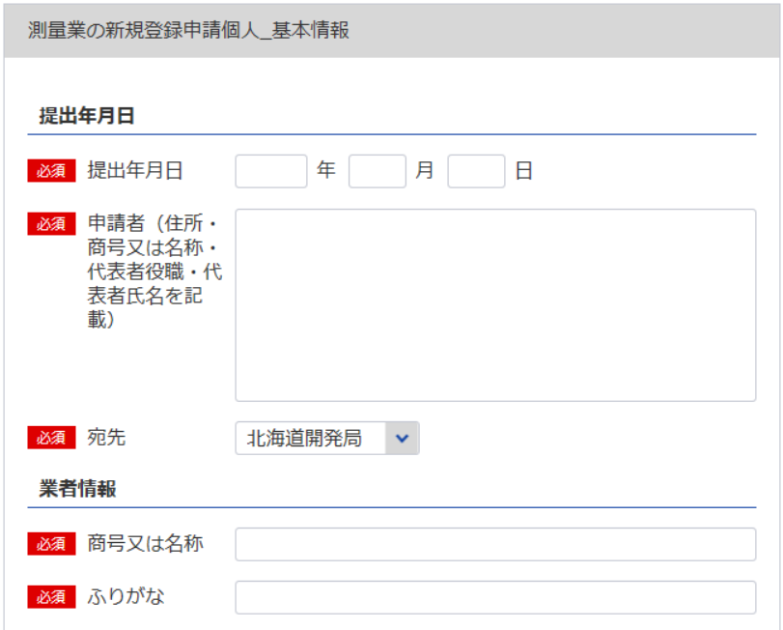
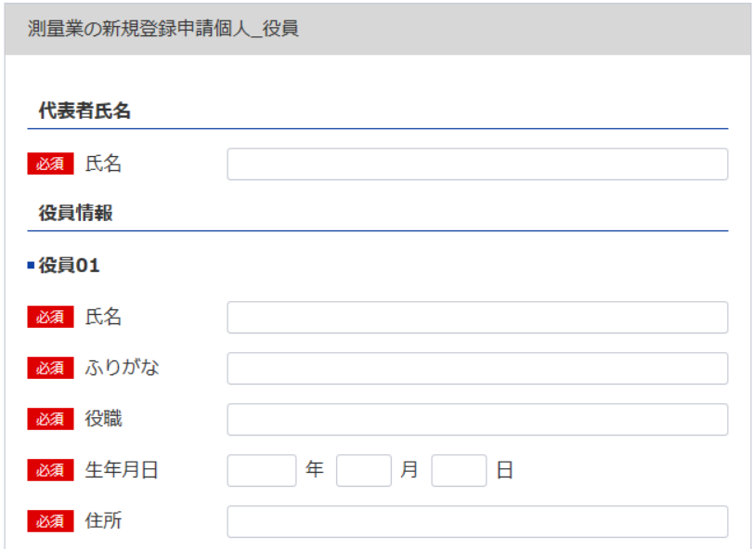
1
2ㅤ※名称及び事業主本人の氏名を記載してください。
役員等一覧表シート参照
 |  | 都・道・府・県
測量業者登録申請書（第一面）
×登録番号 | 登録第 |  | 号 | ×登録年月日 | 令和 |  | 年 | 月 | 日 | 登録
1
7
6
測量法第55条2の規定により測量業者としての登録の申請をします。
※主たる営業所に該当する
宛先を指定してください。
 |  |  |  |  | 令和 |  | 年 | 月 | 日
3
8
役員等一覧表シート参照
2
4
3
5
 |  |  |  | 申請者
 |  | 殿

4
自動で新規と判断
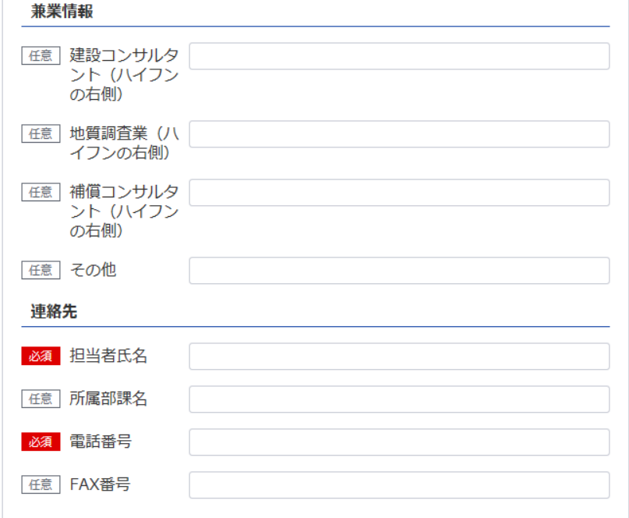
※データの整合性を保つため入力してください。
※役員が21名以上いる場合は下記、20件超えのチェックボックスにチェックを入れてください。
下記サイトより、20名超え時の登録フォーマットをDLし、全件入力してください。
https://www.mlit.go.jp/tochi_fudousan_kensetsugyo/const/kanrengyou00001.html
その上で、PDFにして添付をしてください。
また、1件目は必須となっておりますので重複しますが、e-Govにも登録をお願いします。
5
申 請 の 区 分 |  |  |  | 新 規 登 録 |  | 更 新 登 録
ふ り が な
商 号 又 は 名 称
個人なので不要
資本金又は出資の額
業務を執行する社員、取締役、
執行役又はこれらに準ずる者
新規なので不要
役員 |  |  | の氏名及び役名 | 申 請 時 の 登 録 | 登録第 |  |  |  |  |  | 号
ふ り が な |  | 役 名 |  |  | 令和 |  | 年 | 月 | 日登録
6
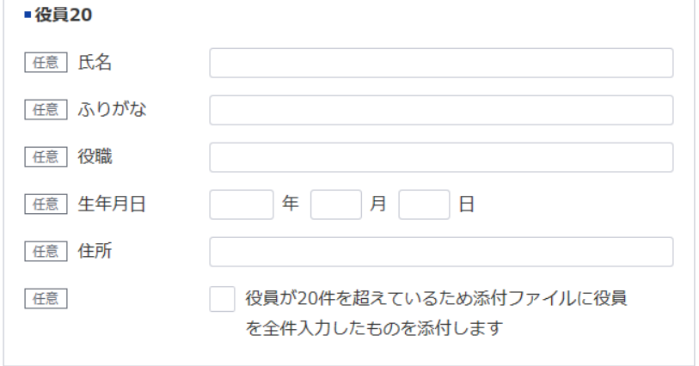
氏 名
8
9
 |  |  |  | 収 入 印 紙
7
10
11
 |  |  |  | （消印してはならない）
12

担当者氏名：9
所属部課名：10
電話番号：11 FAX番号：12
記載要領
1 ×印欄は記載しないこと。
2 申請の区分欄は、該当する文字を○で囲むこと。
3 資本金又は出資の額、役員の氏名及び役名の欄は、法人の場合にのみ記載すること。

登録免許税納付書・領収証書はり付け欄（第二面）
※こちらのシートは記載の後、PDFにして添付してください
(用紙の寸法は、日本産業規格A4とする。)
（第二面）
 | 登録免許税納付書・領収証書はり付け欄

測量業者登録申請書（別紙）
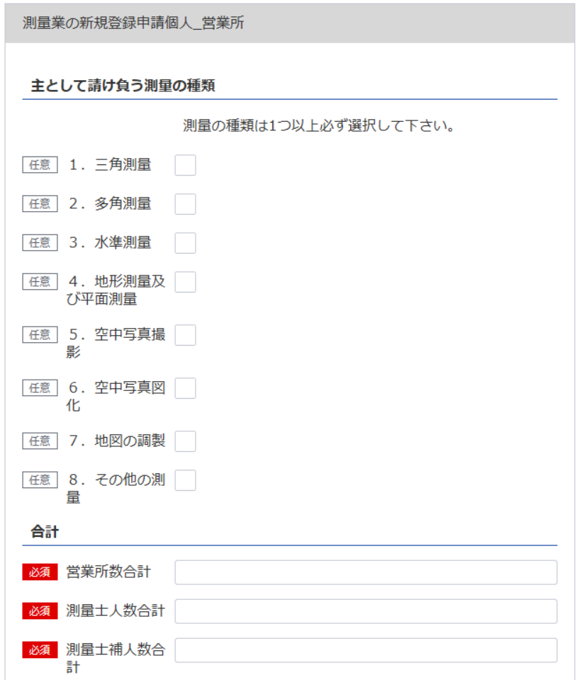
（別表第十一（第十二条関係）） |  |  |  | (用紙の寸法は、日本産業規格A4とする。)
別 紙
主 と し て 請 け 負 う 測 量 の 種 類
13
13
1． 三 角 測 量 |  |  |  | 5． 空 中 写 真 撮 影
2． 多 角 測 量 |  |  |  | 6． 空 中 写 真 図 化
3． 水 準 測 量 |  |  |  | 7． 地 図 の 調 製
4． 地形測量及び平面測量 |  |  |  | 8． そ の 他 の 測 量
(空中写真によるものを除く。)

営 業 所 |  |  |  |  | 測量業以外に行つてい る営業又は事業種類
名 称 |  |  | 所 在 地

16
（主たる営業所）
14
15
※データの整合性を保つため入力してください。

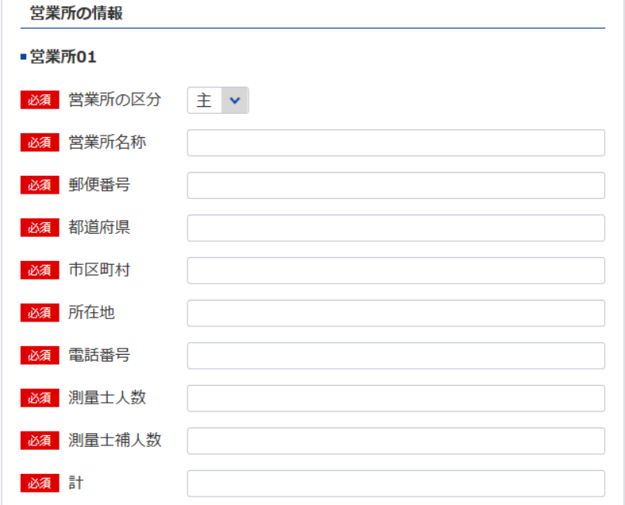
※主たる営業所の場合は「主」をその他の営業所の場合は「他」を選択してください。「主」は全体で1回のみ選択してください。

14
（その他の営業所）
14
15
15

※データの整合性を保つため入力してください。

※営業所が21件以上ある場合は下記、20件超えのチェックボックスにチェックを入れてください。
下記サイトより、20件超え時の登録フォーマットをDLし、全件入力してください。
https://www.mlit.go.jp/tochi_fudousan_kensetsugyo/const/kanrengyou00001.html
その上で、PDFにして添付をしてください。
また、1件目は必須となっておりますので重複しますが、e-Govにも登録をお願いします。

16
計 | 0 | 箇所

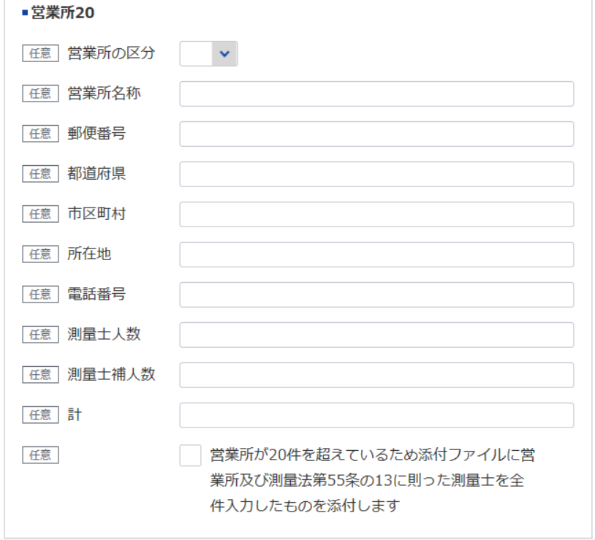
記載要領
1 主として請け負う測量の種類欄は、該当するものの番号を○で囲むこと。
2 営業所欄は、本店又は支店若しくは常時測量の請負契約を締結する事務所を記載すること。

営業経歴書
※こちらのシートは記載の後、PDFにして添付してください
添付書類（法第55条の8第1号） |  |  | (用紙の寸法は、日本産業規格A4とする。)
営 業 経 歴 書
注 文 者 名 | 測 量 名 | 測量地域 | 請負代金の額 |  | 着手年月 |  |  | 完成年月
 |  |  |  | 千円 |  | ． |  |  |  | ．
 |  |  |  |  |  | ． |  |  |  | ．
 |  |  |  |  |  | ． |  |  |  | ．
 |  |  |  |  |  | ． |  |  |  | ．
 |  |  |  |  |  | ． |  |  |  | ．
 |  |  |  |  |  | ． |  |  |  | ．
 |  |  |  |  |  | ． |  |  |  | ．
 |  |  |  |  |  | ． |  |  |  | ．
 |  |  |  |  |  | ． |  |  |  | ．
 |  |  |  |  |  | ． |  |  |  | ．
営 業 の 沿 革
創 業 |  |  |  |  |  |  | 年 |  | 月 |  | 日
 |  |  |  |  |  |  | 年 |  | 月 |  | 日
創業後の沿革
 |  |  |  |  |  |  | 年 |  | 月 |  | 日
 |  |  |  |  |  |  | 年 |  | 月 |  | 日
 |  |  |  |  |  |  | 年 |  | 月 |  | 日
 |  |  |  |  |  |  | 年 |  | 月 |  | 日
 |  |  |  |  |  |  | 年 |  | 月 |  | 日

記載要領
1 本表は、直前事業年度に完成した主な測量について記載すること。
2 下請測量については、注文者欄には、直接注文をした元請者を記載し、測量名欄には、下請測量の名称を記載すること。
3 測量名欄は、測量の目的及び方法が分かるように記載すること。
4 測量地域欄は、都道府県市町村名をもつて記載すること。
5 創業欄は、創業時の営業内容の概略を記載すること。
6 創業後の沿革欄は、組織の変更、合併、分割、営業の休止、営業の再開、商号若しくは名称の変更又は資本若しくは
出資の変更を記載すること。
7 新たに事業を営もうとする者は、創業欄にその旨を記載すること。

直前二年の各事業年度における測量実施金額
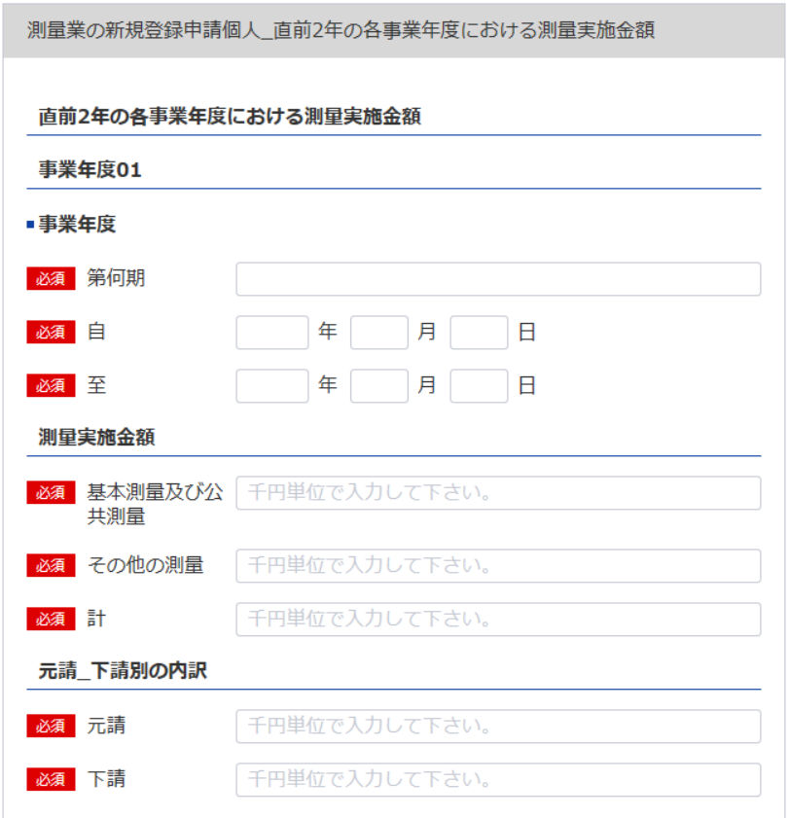
（別表第十二（第十四条関係）） |  |  |  |  | （用紙の寸法は、日本産業規格A4とする。）
添付書類（ロ） （法第55条の3第2号）
直前二年の各事業年度における測量実施金額
 |  |  |  | 基本測量及 び公共測量 | その他の 測 量 | 計
区分 事業年度
17
 |  |  |  |  |  |  | 元請･下請 別の内訳

17
18
第 |  | 期 |  | 千円 | 千円 | 千円 | 元請 | 千円
20
21
22
23
18
19
19
24
自 | 年 | 月 | 日
 |  |  |  |  |  |  | 下請
至 | 年 | 月 | 日
20
25
第 |  | 期 |  |  |  |  | 元請
28
29
30
31
21
26
22
27
32
自 | 年 | 月 | 日
 |  |  |  |  |  |  | 下請
至 | 年 | 月 | 日
23
第 |  | 期 |  |  |  |  | 元請
24
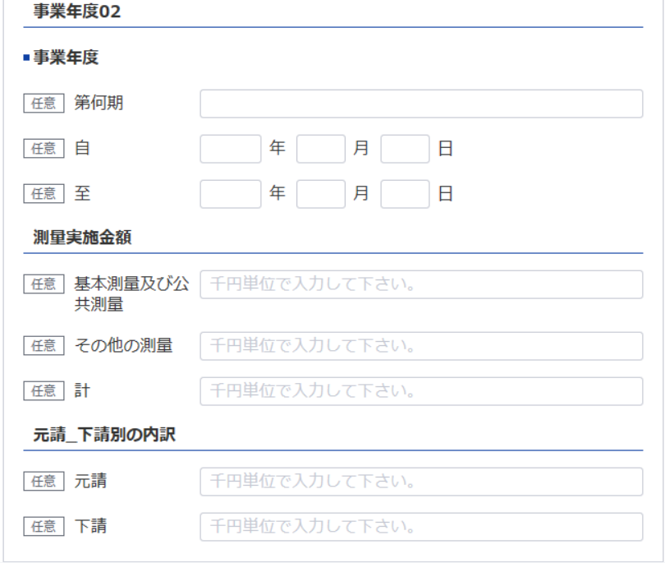
自 | 年 | 月 | 日
 |  |  |  |  |  |  | 下請
至 | 年 | 月 | 日

25
第 |  | 期 |  |  |  |  | 元請

26
27
自 | 年 | 月 | 日
 |  |  |  |  |  |  | 下請
至 | 年 | 月 | 日

28
29
30
記載要領
1 本表は、完成した測量の請負代金の額を記載すること。
2 「元請」とは、測量業者以外の者から測量業を受注した場合をいい、「下請」とは、他の測量業者から測量業務 を受注した場合をいう。

31
32

貸借対照表（個人）
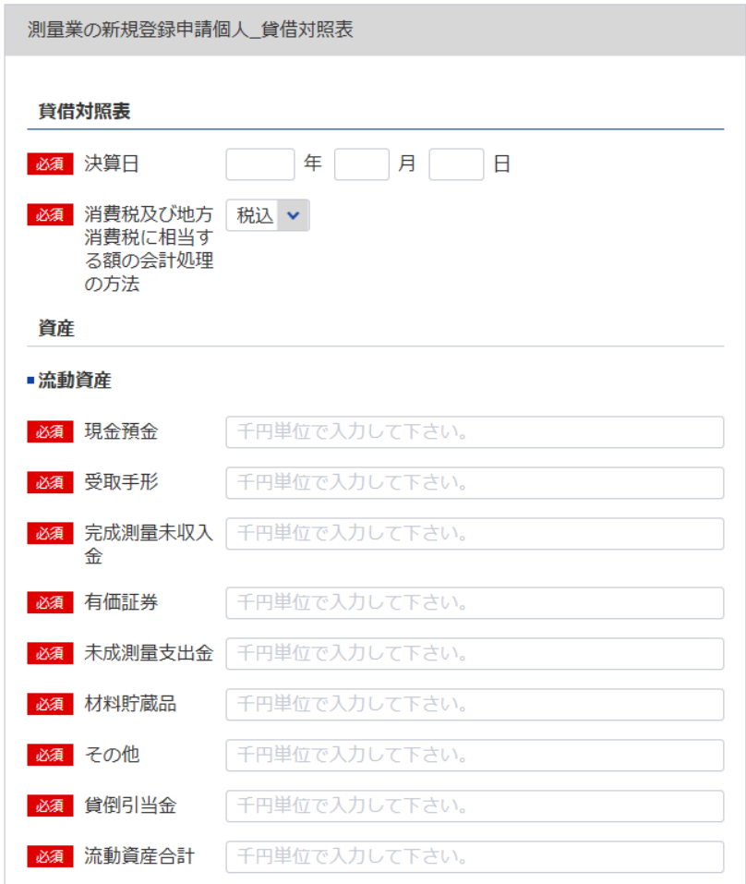
33
 | (別表第十二(第十四条関係)) |  |  |  |  |  |  | (用紙の寸法は、日本産業規格A4とする。)
 | 添付書類（ハ）（法第55条の3第3号）
 | 貸 借 対 照 表
33
 |  |  |  |  |  | 年 | 月 |  | 日現在
74
 |  |  |  |  |  |  |  | （商号又は名称）
シート「測量業者登録申請書（第一面） 」4参照
34
34
35
資 産 の 部
 | Ⅰ 流 動 資 産 |  |  |  |  |  |  |  |  |  | 千円
 |  |  | 現金預金
35
36
 |  |  | 受取手形
36
37
 |  |  | 完成測量未収入金
37
38
 |  |  | 有価証券
38
39
 |  |  | 未成測量支出金
39
40
 |  |  | 材料貯蔵品
40
42
41
 |  |  | その他
41
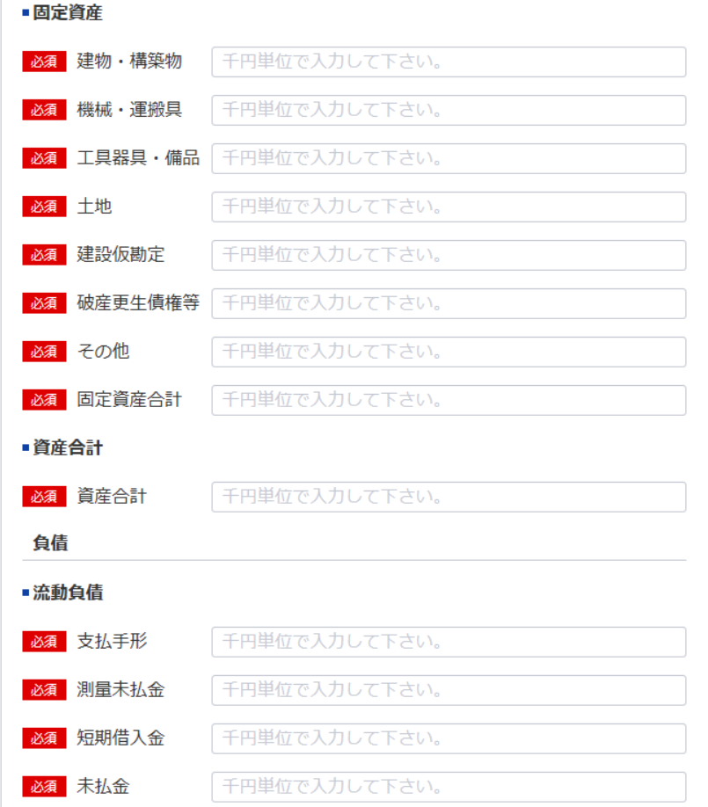
 |  |  |  | 貸倒引当金
42
43
 |  |  |  |  | 流動資産合計 |  |  |  |  | 0
44
 | Ⅱ 固 定 資 産
43
45
 |  |  | 建物・構築物
44
46
 |  |  | 機械・運搬具
45
47
 |  |  | 工具器具・備品
46
48
49
 |  |  | 土 地
47
50
 |  |  | 建設仮勘定
48
 |  |  | 破産更生債権等
49
51
 |  |  | その他
50
 |  |  |  |  | 固定資産合計 |  |  |  |  | 0
51
 |  |  |  |  | 資産合計 |  |  |  |  | 0
52
負 債 の 部
53
54
 | Ⅰ 流 動 負 債
52
55
 |  |  | 支払手形
53
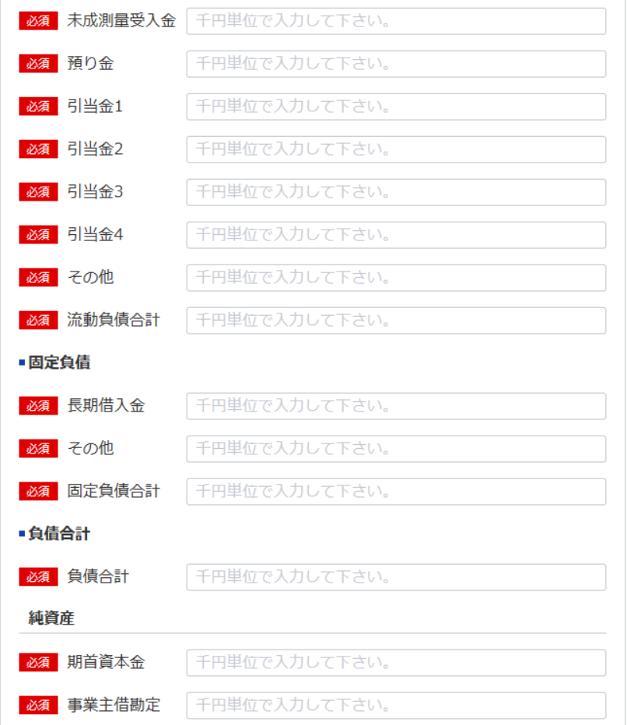
56
 |  |  | 測量未払金
54
57
 |  |  | 短期借入金
55
58
 |  |  | 未払金
56
59
 |  |  | 未成測量受入金
57
60
 |  |  | 預り金
58
61
 |  |  | ・・・引当金
59
62
60
63
61
64
62
65
63
66
 |  |  | その他
 |  |  |  |  | 流動負債合計 |  |  |  |  | 0
 | Ⅱ 固 定 負 債
64
67
 |  |  | 長期借入金
65
 |  |  | その他
66
68
69
 |  |  |  |  | 固定負債合計 |  |  |  |  | 0
67
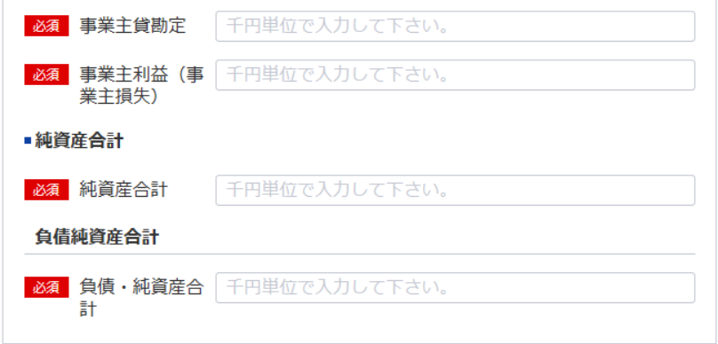
 |  |  |  |  | 負債合計 |  |  |  |  | 0
70
71
純 資 産 の 部
68
 |  |  | 期首資本金
69
 |  |  | 事業主借勘定
70
72
 |  |  | 事業主貸勘定
71
73
 |  |  | 事業主利益（事業主損失）
72
 |  |  |  |  | 純資産合計 |  |  |  |  | 0
73
 |  |  |  |  | 負債・純資産合計 |  |  |  |  | 0

74
 | 注 消費税及び地方消費税に相当する額の会計処理の方法

 | 記載要領
 |  | 1 貸借対照表は、財産の状態を正確に判断することができるよう明瞭に記載すること。
 |  | 2 下記以外の勘定科目の分類は、法人の勘定科目の分類によること。
 |  | 期首資本金－前期末の資本合計
 |  | 事業主仮勘定－事業主が事業外資金から事業のために借りたもの
 |  | 事業主貸勘定－事業主が営業の資金から家事費等に充当したもの
 |  | 事業主利益（事業主損失）－損益計算書の事業主利益（事業主損失）
 |  | 3 記載すべき金額は、千円単位をもって表示すること。
 |  | 4 金額の記載に当たつて有効数字がない場合においては、科目の記載を要しない。
 |  | 5 流動資産、固定資産、流動負債及び固定負債に属する科目の掲記が「その他」のみである場合に
 |  | おいては、科目の記載を要しない。
 |  | 6 流動資産又は固定資産の「その他」に属する資産で、その金額が資産の総額の100分の１を超えるものに
 |  | ついては、当該資産を明示する科目をもって記載すること。
 |  | 7 記載要領６は、負債の部の記載に準用する。
 |  | 8 「・・・引当金」には、完成測量補償引当金その他当該引当金の設定目的を示す名称を付した科目をもって記載
 |  | すること。
 |  | 9 注は、税抜方式及び税込方式のうち貸借対照表及び損益計算書の作成に当たって採用したものを記載すること。

損益計算書（個人）
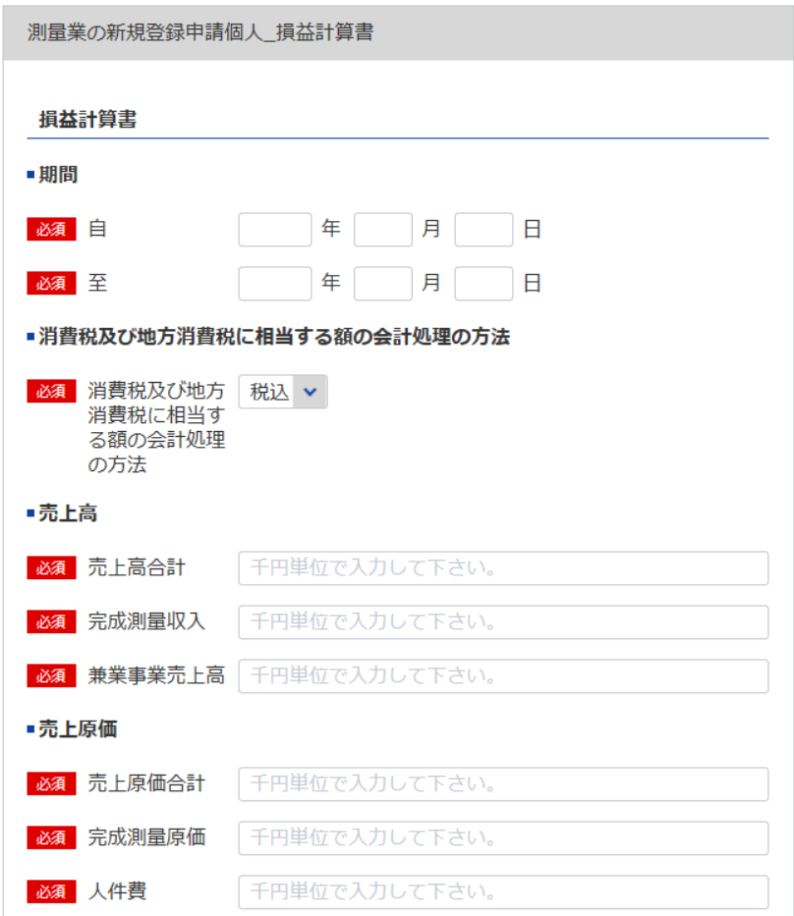
(別表第十二(第十四条関係)) |  |  |  |  |  |  | (用紙の寸法は、日本産業規格A4とする。)
添付書類（ニ）(法第55条の3第3号)
損 益 計 算 書
75
75
 |  |  |  |  | 自 | 年 | 月 | 日
76
 |  |  |  |  | 至 | 年 | 月 | 日
76
 |  |  |  |  |  |  | （商号又は名称）
シート「測量業者登録申請書（第一面） 」4参照
シート「貸借対照表（個人）」 74参照
 |  |  |  |  |  |  | 0
Ⅰ 売上高 |  |  |  |  |  |  |  |  |  | 千円
77
 |  | 完成測量収入
78
79
79
 |  | 兼業事業売上高 |  |  |  |  |  |  | 0
77
Ⅱ 売上原価
78
 |  | 完成測量原価
80
 |  |  | 人件費
81
86
 |  |  | 外注費
82
84
 |  |  | 材料費
83
84
80
 |  |  | 経 費 |  |  |  | 0
85
86
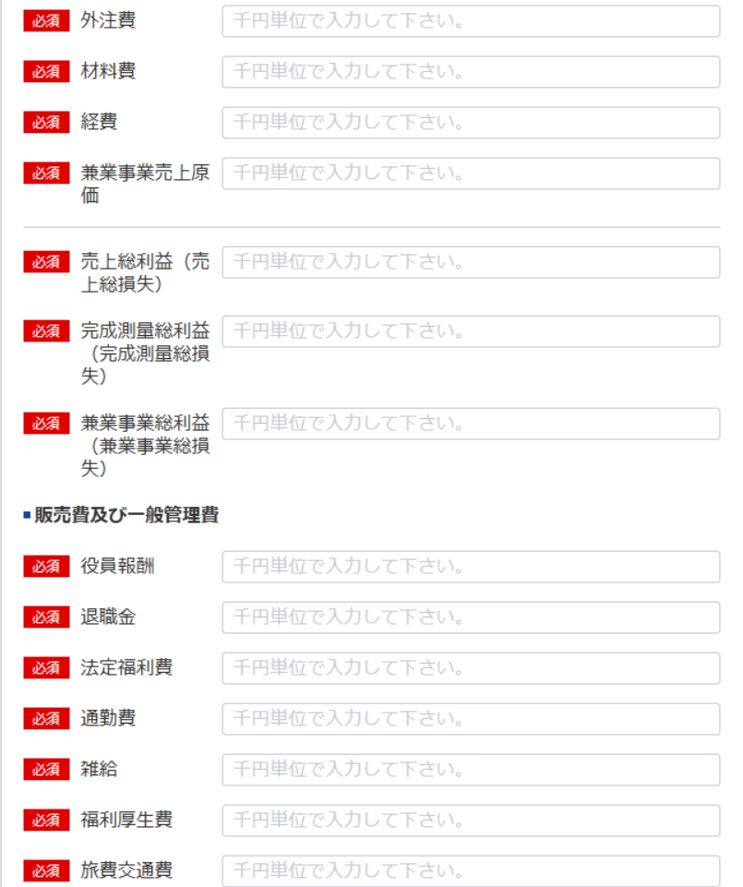
81
 |  | 兼業事業売上原価 |  |  |  |  |  |  | 0
82
 |  |  | 売上総利益（売上総損失）
87
83
 |  |  |  | 完成測量総利益（完成測量総損失）
88
89
85
 |  |  |  | 兼業事業総利益（兼業事業総損失） |  |  |  |  | 0
89
Ⅲ 販売費及び一般管理費
90
87
 |  | 役員報酬 給料手当
91
 |  | 退職金
92
88
 |  | 法定福利費
93
 |  | 通勤費
94
90
 |  | 雑 給
95
91
 |  | 福利厚生費
96
92
 |  | 旅費交通費
97
93
 |  | 車両費
98
95
94
 |  | 通信運搬費
99
96
 |  | 消耗品費
100
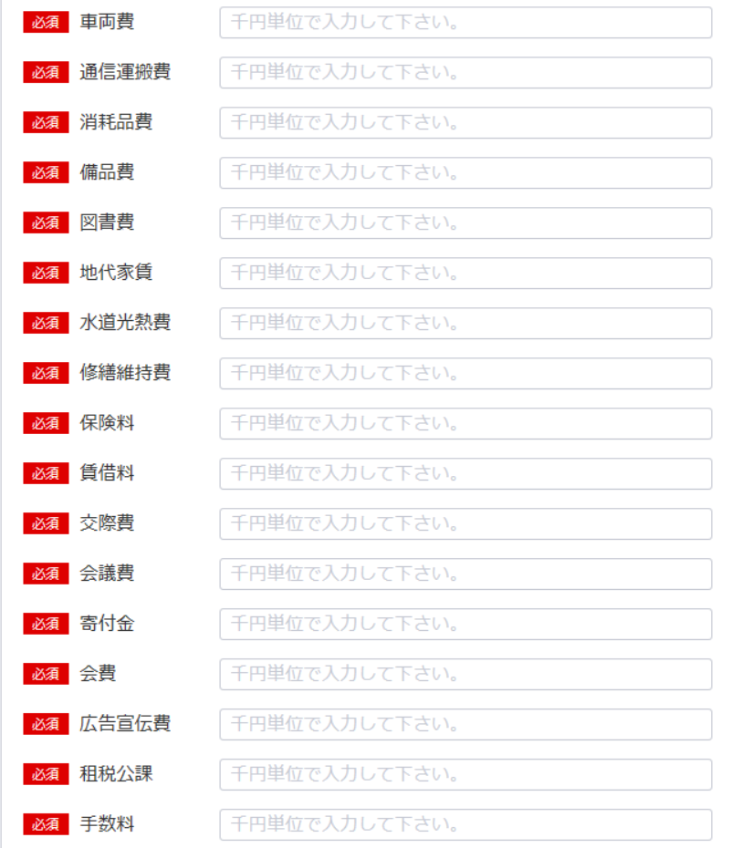
97
 |  | 備品費
101
98
 |  | 図書費
102
99
 |  | 地代家賃
103
100
 |  | 水道光熱費
104
102
101
 |  | 修繕維持費
105
103
 |  | 保険料
106
104
 |  | 賃借料
107
105
 |  | 交際費
108
106
 |  | 会議費
109
107
 |  | 寄付金
110
108
109
 |  | 会 費
111
110
 |  | 広告宣伝費
112
111
 |  | 租税公課
113
112
 |  | 手数料
114
113
 |  | 減価償却費
115
116
 |  | 雑 費 |  |  |  |  |  |  | 0
117
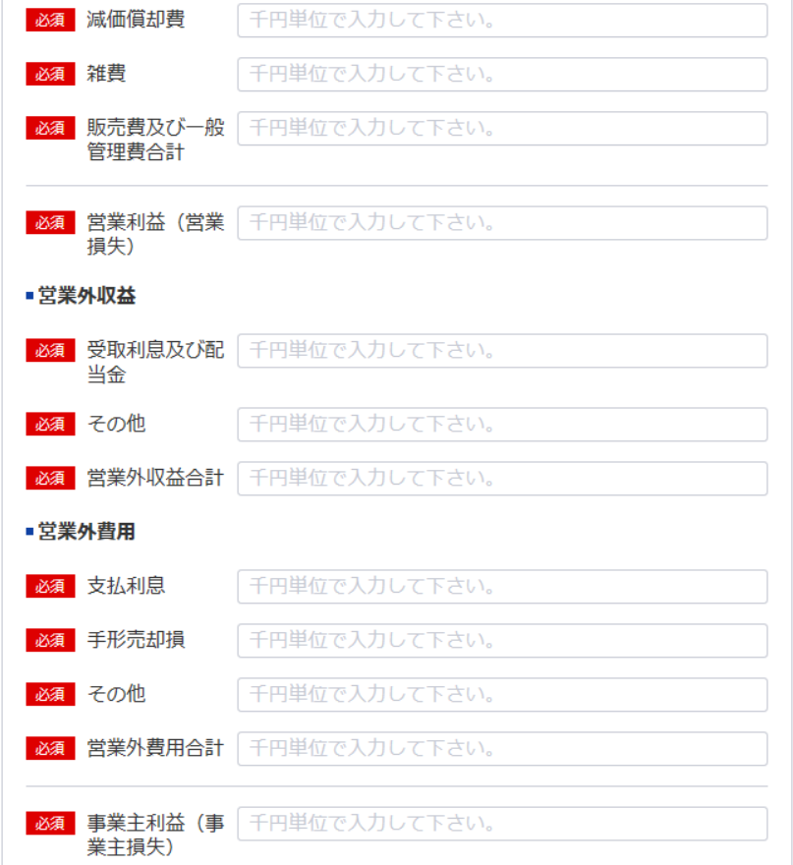
115
114
 |  |  |  | 営業利益（営業損失） |  |  |  |  | 0
116
Ⅳ 営業外収益
118
 |  | 受取利息及び配当金
119
120
117
 |  | その他 |  |  |  |  |  |  | 0
Ⅴ 営業外費用
121
118
 |  | 支払利息
122
119
 |  | 手形売却損
123
124
120
 |  | その他 |  |  |  |  |  |  | 0
125
 |  |  |  | 事業主利益（事業主損失） |  |  |  |  | 0
121
126
122
注 工事進行基準による完成測量高

123
124
記載要領
 | 1 損益計算書は、損益の状態を正確に判断することができるよう明瞭に記載すること。
 | 2 「事業主利益（事業主損失）」以外の勘定科目の分類は、法人の勘定科目の分類によること。
 | 3 記載すべき金額は、千円単位をもって表示すること。
125
 | 4 金額の記載に当たって有効数字がない場合においては、科目の記載を要しない。
 | 5 兼業事業とは、測量業以外の事業を併せて営む場合における当該測量業以外の事業をいう。
 | この場合において兼業事業の表示については、その内容を示す適当な名称をもって記載することができる。
 | 6 「雑費」に属する費用で、販売費及び一般管理費の総額の10分の１を超えるものについては、当該費用を
126
 | 明示する科目をもって記載すること。
 | 7 記載要領6は、営業外収益の「その他」に属する収益及び営業外費用の「その他」に属する費用の
 | 記載に準用する。
 | 8 注は、工事進行基準による完成測量高が「完成測量高」の総額の10分の１を超える場合に記載すること。

納税証明書
※こちらのシートは記載の後、PDFにして添付してください

納 税 証 明 書
（その１ 納税額等証明用）

住所 …
氏名 …

税目 法人税

添付書類（ホ）使用人数
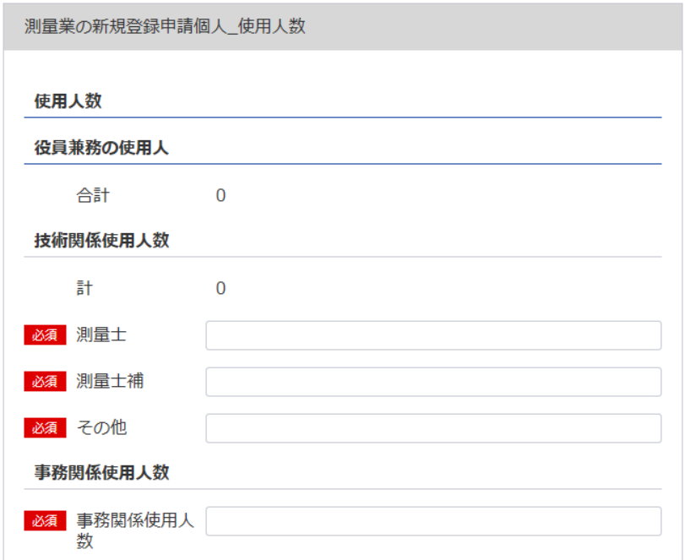
(別表第十二(第十四条関係)) |  |  |  |  | （用紙の寸法は、日本産業規格A4とする。）
添付書類(ホ)（法第55条の3第4号）
使 用 人 数
区分 | 技術関係使用人 |  |  |  |  |  | 事務関係 |  | 計
132
 | 測 量 士 |  | 測量士補 | そ の 他 |  | 計 | 使 用 人
127
128
129
130
131
132
130
127
役員兼務の 使用人 |  |  |  |  |  | 0 |  |  | 0
133
134
135
136
137
138
129
128
その他の 使用人 |  |  |  |  |  | 0 |  |  | 0

131
記載要領
使用人には、雇用期間を限定して雇用された者及び測量業以外の営業又は事業を併せて営む場合における当該測量業以外の事業に従事するものを含めないこと。

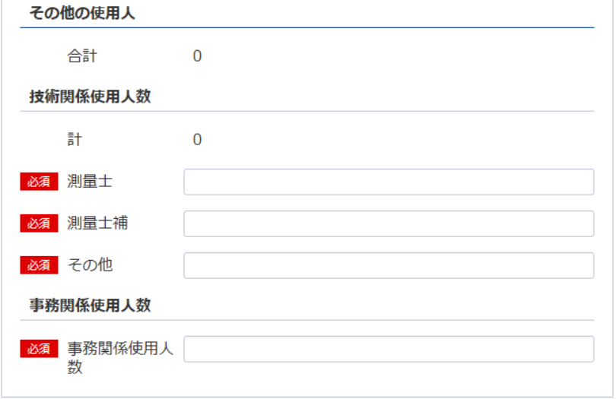
138
136
営業所ごとの測量士・測量士補の人数
営 業 所 名 |  | 測 量 士 |  |  | 測 量 士 補 |  |  | 計
 |  |  |  |  |  |  |  | 0
133
 |  |  |  |  |  |  |  | 0
 |  |  |  |  |  |  |  | 0
134
 |  |  |  |  |  |  |  | 0
 |  |  |  |  |  |  |  | 0
135
 |  |  |  |  |  |  |  | 0
 |  |  |  |  |  |  |  | 0
 |  |  |  |  |  |  |  | 0
137
 |  |  |  |  |  |  |  | 0
 |  |  |  |  |  |  |  | 0
 |  |  |  |  |  |  |  | 0
 |  |  |  |  |  |  |  | 0
 |  |  |  |  |  |  |  | 0
 |  |  |  |  |  |  |  | 0
 |  |  |  |  |  |  |  | 0
 |  |  |  |  |  |  |  | 0
 |  |  |  |  |  |  |  | 0
 |  |  |  |  |  |  |  | 0
 |  |  |  |  |  |  |  | 0
 |  |  |  |  |  |  |  | 0
 |  |  |  |  |  |  |  | 0
 |  |  |  |  |  |  |  | 0
 |  |  |  |  |  |  |  | 0
 |  |  |  |  |  |  |  | 0
 |  |  |  |  |  |  |  | 0
 |  |  |  |  |  |  |  | 0
 |  |  |  |  |  |  |  | 0
 |  |  |  |  |  |  |  | 0
 |  |  |  |  |  |  |  | 0
 |  |  |  |  |  |  |  | 0
 |  |  |  |  |  |  |  | 0
 |  |  |  |  |  |  |  | 0
 |  |  |  |  |  |  |  | 0
 |  |  |  |  |  |  |  | 0
 |  |  |  |  |  |  |  | 0
 |  |  |  |  |  |  |  | 0 |  | OK | 使用人数（測量士） | 営業所ごとの測量士の人数 | 空白
計 |  | 0 |  |  | 0 |  |  | 0 |  | OK | 0 | 0 | 14 | 14
 |  |  |  |  |  |  |  |  |  |  |  |  | 288 | 288
 |  |  |  |  |  |  |  |  |  |  | 使用人数（測量士補） | 営業所ごとの測量士補の人数
 |  |  |  |  |  |  |  |  |  |  | 0 | 0

添付書類（ヘ）誓約書
※こちらのシートは記載の後、PDFにして添付してください
(別表第十二(第十四条関係)) |  |  | (用紙の寸法は、日本産業規格A4とする。)
添付書類（ヘ）(法第55条の3第5号)
誓 約 書
（1）登録申請者
（2）登録申請者の役員
（3）登録申請者の法定代理人
が測量法第55条の6第1項第1号から第5号までの各号に該当しないことを誓約します。

 |  |  |  | 令和 | 年 | 月 | 日
 |  | 登録申請者

 | 殿

記載要領
「(2)登録申請者の役員」及び(3)登録申請者の法定代理人については、不要のものを消すこと。

添付書類（ト）誓約書
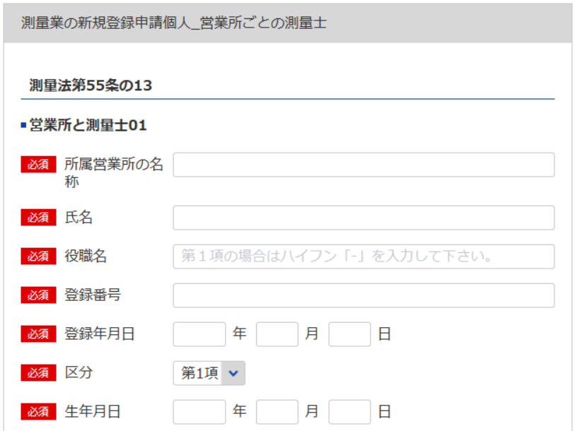
139
(別表第十二(第十四条関係)) |  |  | (用紙の寸法は、日本産業規格A4とする。)
添付書類(ト)(法第55条の3第6号)
誓 約 書
140
データ整合性を保つため入力してください
測量法第55条の13に規定する要件を下記のとおり備えていることを誓約します。
1
141
 |  |  | 令和 | 年 |  | 月 | 日
142
2
 |  |  | 登録申請者

3
必要な場合は以下同様に登録してください
データ整合性を保つため入力してください
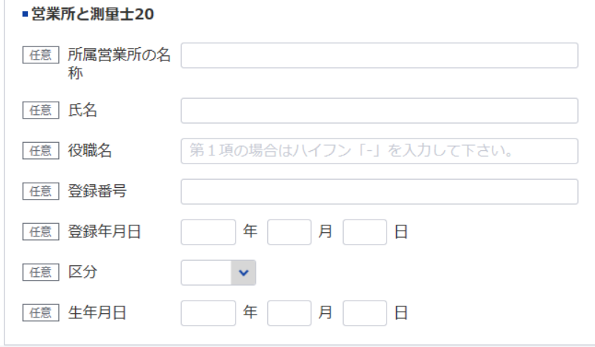
 |  | 殿
記
（1）法第55条の13第1項の営業所
139
140
141
142
営 業 所 名 | 測 量 士 の 氏 名 |  | 測量士の登録番号 |  | 測量士の登録年月日

141
142
（2）法第55条の13第2項の営業所
営 業 所 名 | 測量業者の氏名（測量業者が法 人である場合においては、測量 士である役員の氏名及び役名） |  | 測量士の登録番号 |  | 測量士の登録年月日
139
140

役員等一覧表
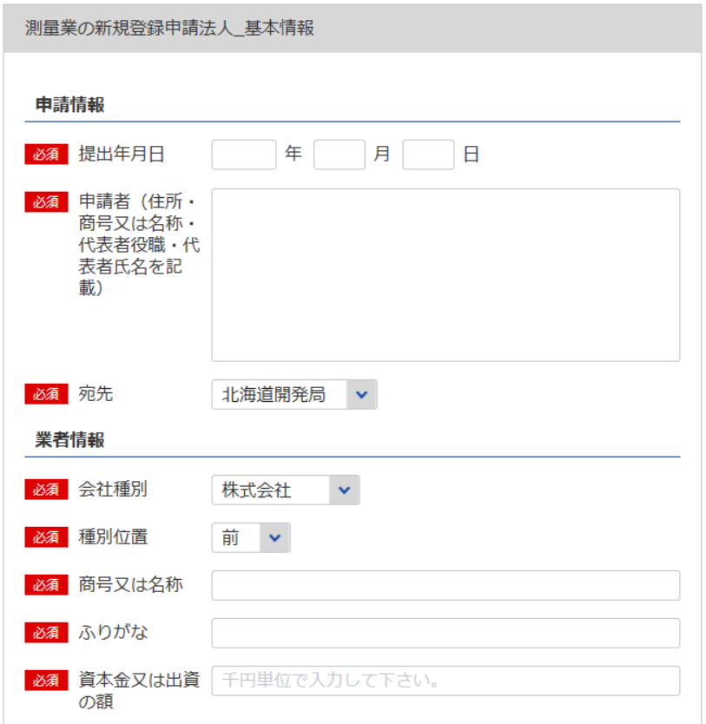
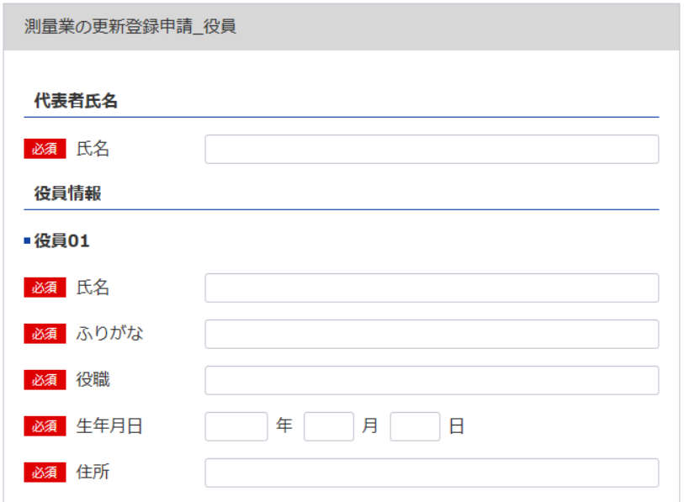
144
143
146
測量業者登録申請書（第一面） シート参照
測量業者登録申請書（別紙） シート参照
別表12
役 員 等 一 覧 表
（ふりがな） 商号又は名称 |  |  |  |  | 代表者氏名
145
146
所在地
（ふりがな） 役職員氏名 | 役職 |  | 生年月日 |  | 住所
7
6
6
8
147
148
8
7
147
143
148
※役員が21名以上いる場合は下記、20件超えのチェックボックスにチェックを入れてください。なお、チェックした場合は、【参考】変更事項毎の入力項目シートの「〇」がついている項目は入力・未入力いずれでも問題ありません。
下記サイトより、20名超え時の登録フォーマットをDLし、全件入力してください。
https://www.mlit.go.jp/tochi_fudousan_kensetsugyo/const/kanrengyou00001.html
その上で、PDFにして添付をしてください。
また、1件目は必須となっておりますので重複しますが、e-Govにも登録をお願いします。
144
測量業者登録申請書（第一面） シート参照
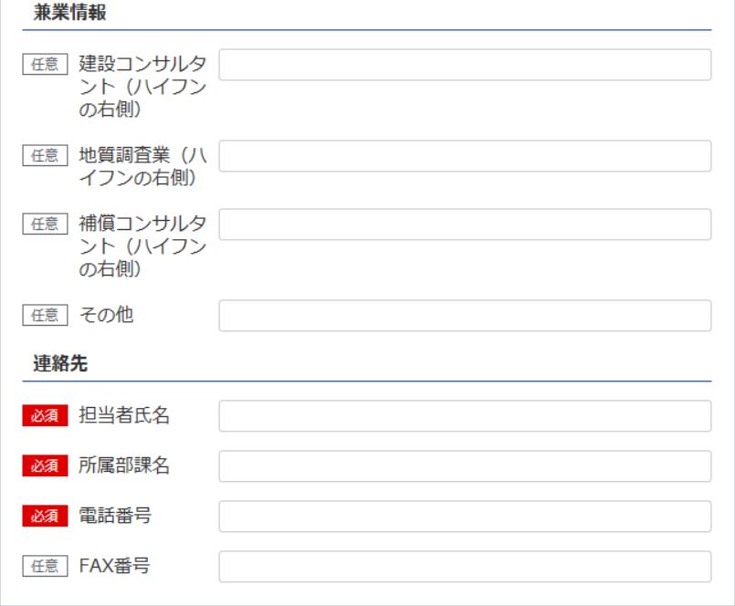

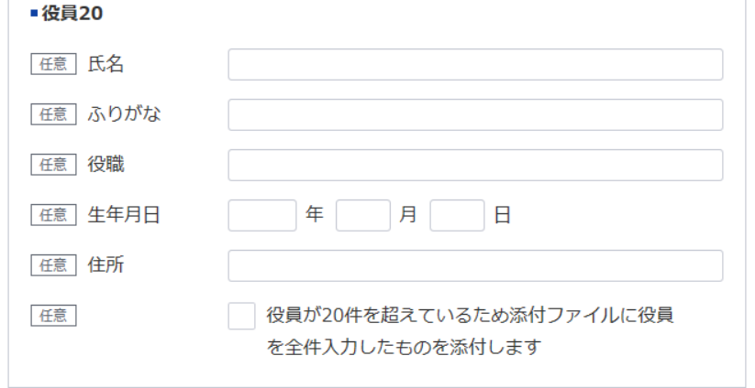
145

測量業者登録申請書（別紙） シート参照

1
2
※営業所が21件以上ある場合は下記、20件超えのチェックボックスにチェックを入れてください。なお、チェックした場合は、【参考】変更事項毎の入力項目シートの「〇」がついている項目は入力・未入力いずれでも問題ありません。
下記サイトより、20件超え時の登録フォーマットをDLし、全件入力してください。
https://www.mlit.go.jp/tochi_fudousan_kensetsugyo/const/kanrengyou00001.html
その上で、PDFにして添付をしてください。
また、1件目は必須となっておりますので重複しますが、e-Govにも登録をお願いします。
上記のとおり相違ありません。
令和 |  | 年 | 月 | 日
申請者

記載要領
登録申請者（法人である場合においては、その役員を含む。）及び法定代理人について記載すること。

